445 F23.6 GASTOS DE FUNCION...
 | Tipo Modalidad | 63 | M-7.1: REGALIAS MEN
 | Formulario | 445 | F23.6: GASTOS DE FUNCIONAMIENTO (Registre cifras EN PESOS)
 | Moneda Informe | 1
 | Entidad | 530
 | Fecha | 2025-04-30
 | Periodicidad | 1 | MENSUAL

[1] | 0 GASTOS DE FUNCIONAMIENTO (Registre cifras EN PESOS)
 |  | 2 | 3 | 4 | 8 | 12 | 16 | 20 | 24
 |  | FORMULARIO CON INFORMACIÓN | JUSTIFICACIÓN | TIPO DE GASTO | MONTO ASIGNADO | MONTO RECIBIDO | MONTO COMPROMETIDO | PAGOS REALIZADOS | OBSERVACIONES
1 | FILA_1 | 1 SI |  | 1 FUNCIONAMIENTO SMSCE | $ 59,509,040,164.52 | $ 59,509,040,164.52 | $ 27,291,568,053.87 | $ 3,889,927,845.34
-1
999999 | FILA_999999

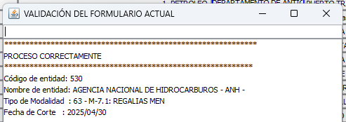

1 SI | 1 FUNCIONAMIENTO SMSCE
2 NO | 2 FUNCIONAMIENTO SISTEMA GENERAL DE REGALÍAS - SGR
 | 99999998 NO SE DILIGENCIA INFORMACIÓN PARA ESTE FORMULARIO EN ESTE PERÍODO DE REPORTE

